ข้อมูลบุคคล
ภาพ | ชื่อ | เฉด (ตามเอกสาร PDF)
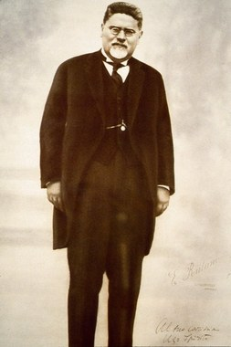 | โจวัลนี เจตินเล (Giovanni Gentile) | ฟาสซิสต์
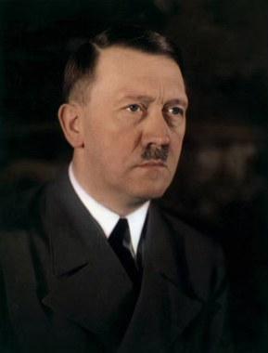 | Adolf Hitler (อดอล์ฟ ฮิตเลอร์) | ฟาสซิสต์
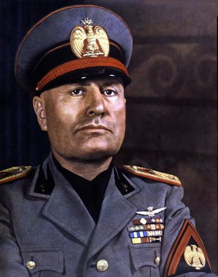 | Benito Mussolini (เบนิโต มุสโสลินี) | ฟาสซิสต์
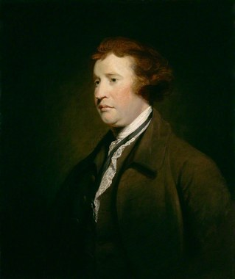 | Edmund Burke | อนุรักษ์นิยม
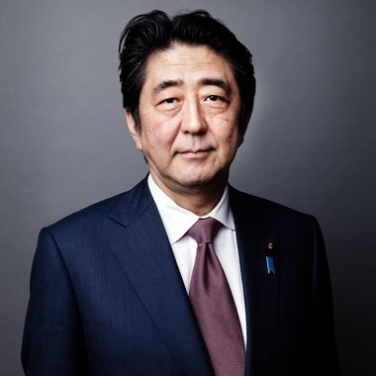 | Shinzo Abe | อนุรักษ์นิยม
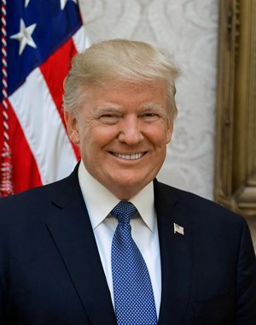 | Donald Trump | อนุรักษ์นิยม
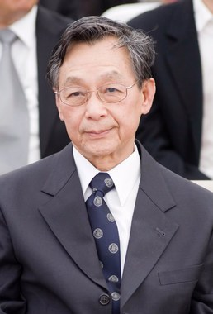 | ชวน หลีกภัย | อนุรักษ์นิยม
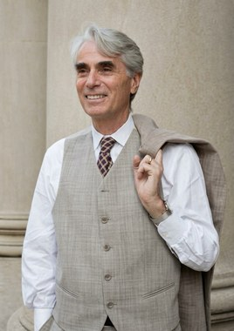 | Robert Nozick | อิสระนิยม
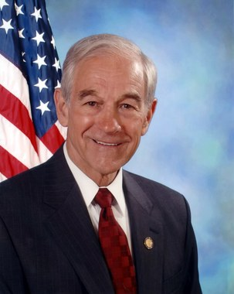 | Ron Paul | อิสระนิยม
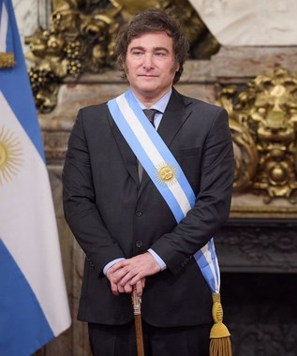 | Javier Milei | อิสระนิยม
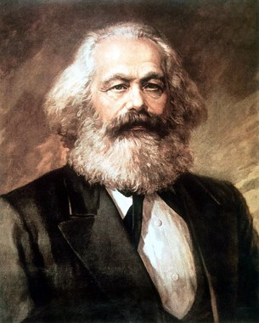 | คาร์ล มาร์กซ์ (Karl Marx) | คอมมิวนิสต์
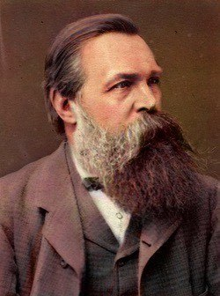 | Friedrich Engels | คอมมิวนิสต์ / สังคมนิยม
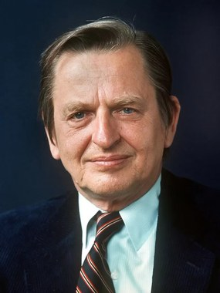 | Olof Palme | สังคมนิยม
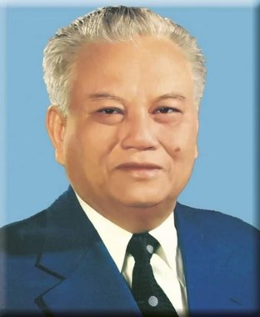 | Kaysone Phomwihane | สังคมนิยม
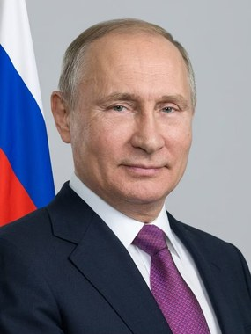 | Vladimir Putin | สังคมนิยม
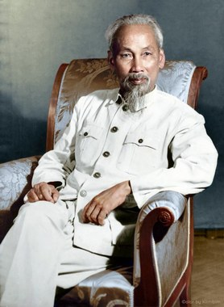 | โฮจิมินห์ (Ho Chi Minh) | คอมมิวนิสต์
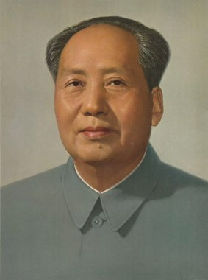 | เหมา เจ๋อตง (Mao Zedong) | คอมมิวนิสต์
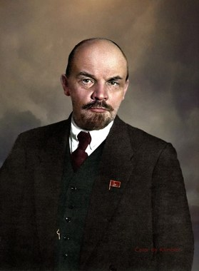 | วลาดีมีร์ เลนิน (Vladimir Lenin) | คอมมิวนิสต์
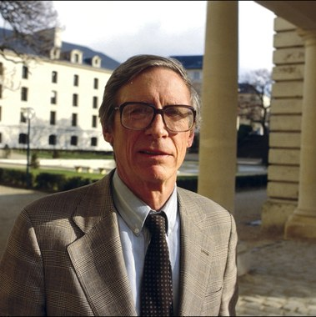 | John Rawls | เสรีนิยม
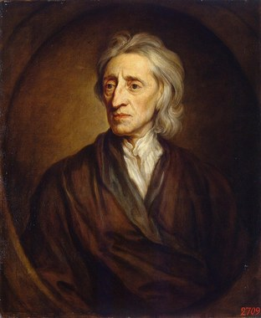 | John Locke | เสรีนิยม
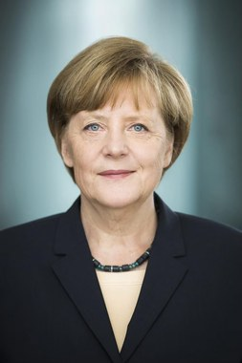 | Angela Markel | เสรีนิยม
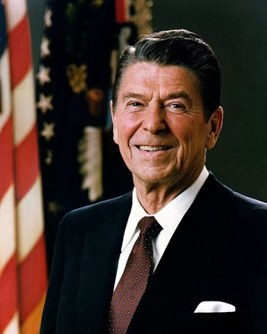 | Ronald Regan | เสรีนิยม
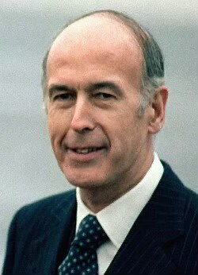 | Valéry Giscard d'Estaing | เสรีนิยม
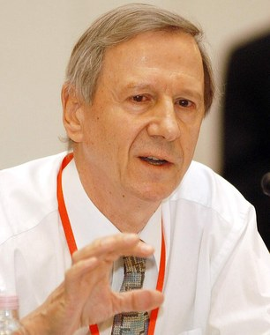 | แอนโทนี กิดเดนส์ | สายกลาง
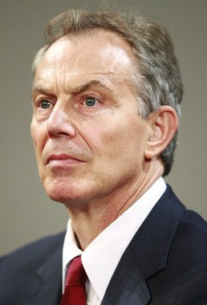 | โทนี แบลร์ (Tony Blair) | สายกลาง
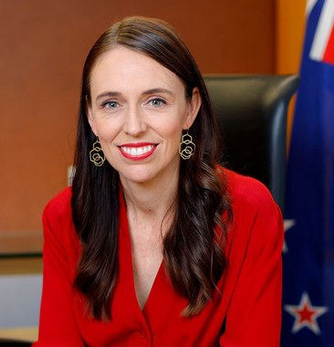 | จาซินดา อาร์เดิร์น (Jacinda Ardern) | สายกลาง
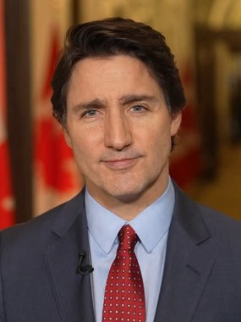 | จัสติน ทรูโด (Justin Trudeau) | สายกลาง

